상품제안서
유니콘 3in1 OTG 멀티 카드리더기 XC-3000M | 상품코드: S30599

 |  |  |  |  |  |  | 02-713-8555 | www.synergygift.co.kr
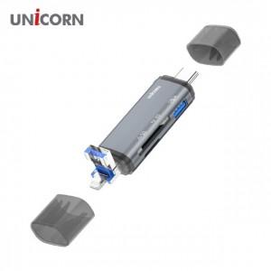

【상세/제작정보】 | A타입/C타입/8핀 USB3.1포트지원

【인쇄/포장옵션】 | 레이저, 스티커, 풀칼라 / 포장지포장

【공급단가】 | 수량 | 50~ | 100~ | 500~ | 1,000~ | 2,000~
*VAT별도 | 단가 | 11,290원 | 10,870원 | 10,450원 | 10,030원 | 9,780원

【상품 URL】 | https://www.synergygift.co.kr:443/src/goods_detail.php?gdno=30599

